Classification
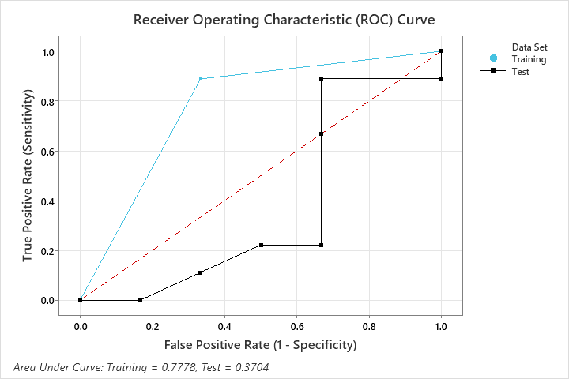
Decision tree
Vấn đề |  |  |  |  |  | Lý thuyết |  |  |  |  |  |  | Thực hành kết quả
 |  |  |  |  |  | https://bigdatauni.com/tin-tuc/thuat-toan-cay-quyet-dinh-p-2-cart-gini-index.html
Bảng thống kê sau liên quan tới nợ ngân hàng. Hãy tính các nhóm dễ xảy ra nợ nhất.
 |  |  |  |  |  | Biến ảnh hưởng: Tuổi, Hôn nhân, nhà đất, lương.
ID | Age | Married | Land ownership | Salary | Credit risk | Biến kết quả: Credit risk
3 | 35 | Từng ly hôn | Nhà thuê | 12 | 1 |  | ID | Age | Married | Land ownership | Salary | Credit risk
4 | 27 | Đã kết hôn | Ở cùng bố mẹ | 9 | 1 |  | 1 | 25 - 32 | Độc thân | Ở cùng bố mẹ | 5 - 9 | 0
5 | 31 | Độc thân | Nhà thuê | 6 | 1 |  | 2 | 33 - 40 | Đã kết hôn | Nhà sở hữu | 15 - 20 | 0
6 | 36 | Đã kết hôn | Nhà sở hữu | 8 | 1 |  | 3 | 33 - 40 | Từng ly hôn | Nhà thuê | 10 - 14 | 1
8 | 26 | Đã kết hôn | Nhà thuê | 8 | 1 |  | 5 | 25 - 32 | Độc thân | Nhà thuê | 5 - 9 | 1
9 | 33 | Từng ly hôn | Ở cùng bố mẹ | 5 | 1 |  | 6 | 33 - 40 | Đã kết hôn | Nhà sở hữu | 5 - 9 | 1
12 | 44 | Độc thân | Nhà sở hữu | 14 | 1 |  | 9 | 33 - 40 | Từng ly hôn | Ở cùng bố mẹ | 5 - 9 | 1
14 | 28 | Độc thân | Nhà thuê | 7 | 1 |  | 11 | 33 - 40 | Đã kết hôn | Nhà sở hữu | 15 - 20 | 0
15 | 30 | Đã kết hôn | Ở cùng bố mẹ | 6 | 1 |  | 12 | 41 - 49 | Độc thân | Nhà sở hữu | 10 - 14 | 1
 |  |  |  |  |  |  | 13 | 41 - 49 | Đã kết hôn | Nhà sở hữu | 10 - 14 | 0
 |  |  |  |  |  |  | 14 | 25 - 32 | Độc thân | Nhà thuê | 5 - 9 | 1
Kết luận | Nhóm dưới có khả năng dễ xảy ra nợ nhất |  |  |  |  |  | 15 | 25 - 32 | Đã kết hôn | Ở cùng bố mẹ | 5 - 9 | 1
ID | Age | Married | Land ownership | Salary | Credit risk
3 | 35 | Từng ly hôn | Nhà thuê | 12 | 1 |  | K | 3.107232506 | 3
4 | 27 | Đã kết hôn | Ở cùng bố mẹ | 9 | 1 |  | Age
5 | 31 | Độc thân | Nhà thuê | 6 | 1 |  | h | 7.6666666667 | 8
6 | 36 | Đã kết hôn | Nhà sở hữu | 8 | 1 |  | Khoang 1 | 25 | 32
8 | 26 | Đã kết hôn | Nhà thuê | 8 | 1 |  | Khoang 2 | 33 | 40
9 | 33 | Từng ly hôn | Ở cùng bố mẹ | 5 | 1 |  | Khoang 3 | 41 | 49
12 | 44 | Độc thân | Nhà sở hữu | 14 | 1
14 | 28 | Độc thân | Nhà thuê | 7 | 1 |  | Sau đó tính gini
15 | 30 | Đã kết hôn | Ở cùng bố mẹ | 6 | 1
Cây quyết định trên thuộc dạng 1.
Cây quyết định thông thường có 2 loại. |  |  |  |  |  |  | Traing | là đường dự đoán thực tế, dựa vào dữ liệu đã có sẵn
 | Loại 1: Xác định Yes/ No. Ví dụ có xảy ra nợ không, thời tiết thế này có nên mở cửa hàng không? |  |  |  |  |  | Test | Là tỷ lệ sai sót có thể xảy ra giữa mẫu thử và thực tế khi số lượng tăng lên.
 | Loại 2: Xác định số liệu dựa vào số liệu để dự đoán kết quả trong tương lai |  |  |  |  |  | Dữ liệu trong test set phải là dữ liệu mới, chưa từng được “học” hay “thấy” bởi mô hình, và sát với dữ liệu thực tế. Test set đóng vai trò như một mẫu (sample), với tổng thể (population) là dữ liệu thực tế của bài toán đang giải quyết, hay dữ liệu trong test set có cùng “phân phối” (distribution) với dữ liệu thực tế.
 |  |  |  |  |  |  | http://tutorials.aiclub.cs.uit.edu.vn/index.php/2021/05/18/evaluation/

Regression
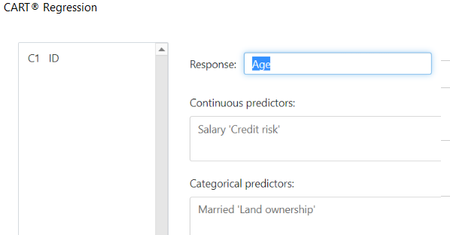
ID | Age | Married | Land ownership | Salary | Credit risk
1 | 25 | Độc thân | Ở cùng bố mẹ | 7 | 0
2 | 40 | Đã kết hôn | Nhà sở hữu | 18 | 0
3 | 35 | Từng ly hôn | Nhà thuê | 12 | 1
4 | 27 | Đã kết hôn | Ở cùng bố mẹ | 9 | 1
5 | 31 | Độc thân | Nhà thuê | 6 | 1
6 | 36 | Đã kết hôn | Nhà sở hữu | 8 | 1
7 | 48 | Độc thân | Nhà thuê | 7 | 0
8 | 26 | Đã kết hôn | Nhà thuê | 8 | 1
9 | 33 | Từng ly hôn | Ở cùng bố mẹ | 5 | 1
10 | 29 | Độc thân | Nhà thuê | 10 | 0
11 | 38 | Đã kết hôn | Nhà sở hữu | 15 | 0
12 | 44 | Độc thân | Nhà sở hữu | 14 | 1
13 | 42 | Đã kết hôn | Nhà sở hữu | 10 | 0
14 | 28 | Độc thân | Nhà thuê | 7 | 1
15 | 30 | Đã kết hôn | Ở cùng bố mẹ | 6 | 1

ROC
 | https://www.analyticsvidhya.com/blog/2020/06/auc-roc-curve-machine-learning/
 | Sensitivity | = (TP/(TP+FN)) |  |  |  |  | Specificity / True Negative Rate | = (TN/(TN+FP))
 | True Positive Rate (hay Sensitivity – Recall): là độ nhạy của mô hình.
 | proportion of the positive class got correctly classified. |  |  |  |  |  | Specificity tells us what proportion of the negative class got correctly classified.
 | Tỷ lệ tích cực được đoán đúng |  |  |  |  |  | Tính cụ thể cho chúng ta biết tỷ lệ của lớp phủ định được phân loại chính xác.

 | False Negative Rate (FNR) |  |  |  |  |  |  | = (FP/(TN+FP)) = 1 - Specificity
 |  | = (FN/(TP+FN))
 | Tỷ lệ không tích cực trong thực tiễn |  |  |  |  |  | proportion of the negative class got incorrectly classified by the classifier
 |  |  |  |  |  |  | Tỷ lệ lớp phủ định được phân loại không chính xác

ID | Actual | Prediction Probability | >0.6 | >0.7 | >0.8 | Metric
1 | 0 | 0.98 | 1 | 1 | 1
2 | 1 | 0.67 | 1 | 0 | 0
3 | 1 | 0.58 | 0 | 0 | 0
4 | 0 | 0.78 | 1 | 1 | 0
5 | 1 | 0.85 | 1 | 1 | 1
6 | 0 | 0.86 | 1 | 1 | 1
7 | 0 | 0.79 | 1 | 1 | 0
8 | 0 | 0.89 | 1 | 1 | 1
9 | 1 | 0.82 | 1 | 1 | 1
10 | 0 | 0.86 | 1 | 1 | 1

 |  |  |  |  |  | TPR
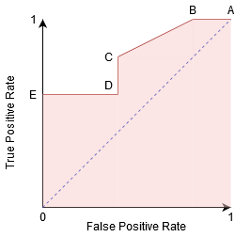

Điểm A |  | Tất cả các dự đoán tích cực chính xác, tiêu cực không chính xác
Điểm B |  | Mặc dù điểm B có cùng độ nhạy với điểm A nhưng nó có độ đặc hiệu cao hơn. Có nghĩa là số điểm lớp Phủ định không chính xác thấp hơn so với ngưỡng trước đó. Điều này cho thấy ngưỡng này tốt hơn ngưỡng trước.

Điểm C, D |  | Giữa điểm C và D, Độ nhạy tại điểm C cao hơn điểm D cho cùng Độ đặc hiệu. Điều này có nghĩa là, đối với cùng một số điểm lớp Phủ định được phân loại không chính xác, bộ phân loại dự đoán số lượng điểm lớp Tích cực cao hơn. Do đó, ngưỡng tại điểm C tốt hơn điểm D.
the Sensitivity at point C is higher |  |  | Độ nhạy C cao hơn
the Specificity at point C,D is equal |  |  | Độ cụ thể

Điểm E |  |  | Điểm E là nơi mà Độ đặc hiệu trở nên cao nhất. Có nghĩa là không có khẳng định sai được phân loại theo mô hình. Mô hình có thể phân loại chính xác tất cả các điểm lớp Tiêu cực! Chúng tôi sẽ chọn điểm này nếu vấn đề của chúng tôi là đưa ra các đề xuất bài hát hoàn hảo cho người dùng của chúng tôi.

